SETUP
QUALITY INSPECTION PLAN RECORD
品檢編號： | R01-012 | 品號： |  | R1-8176 |  |  |  |  |  | 版本： | 4 | 品名： | 過濾器本體 (BASE, ENTERPRISE FILTER) |  |  |  | 頁次： | 1 | □
Q.I.P. NO. |  | P/N |  |  |  |  |  |  |  | REV. |  | NAME |  |  |  |  | PAGE | 1
檢驗方式： |  |  | ■ | SET UP 檢驗 |  |  |  |  | □ | 巡檢 |  | 檢驗日期： |  | 191210D |  | 機台號碼： | P11 |  | ■
INSP. MODE |  |  |  | SET UP INSP. |  |  |  |  |  | PATROL |  | DATE |  |  |  | MACHINE NO.
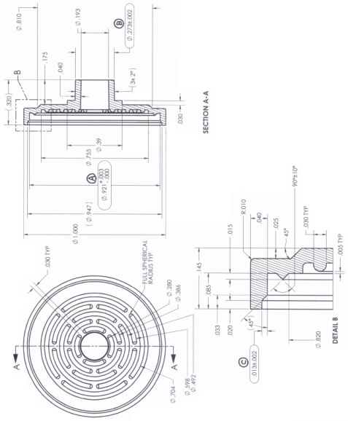
 |  |  |  |  |  |  |  |  |  |  |  |  |  |  | 適 用 品 名
 |  |  |  |  |  |  |  |  |  |  |  |  |  |  | APPLY TO PART NAME
 |  |  |  |  |  |  |  |  |  |  |  |  |  |  | R1-8176

量 測 代 碼 |  | A: Microscope B: Projector C: Caliper D: Pin gauge E: Height Caliper F: Visual inspection |  |  |  |  |  |  |  |  |  |  |  |  |  |  | 量測單位 |  | +
MEASURING CODE |  |  |  |  |  |  |  |  |  |  |  |  |  |  |  |  | 單位：Inch |  | -
檢驗項目 | 量測工具 | 模號CAVITY |  |  |  |  | 1 |  | 2 |  | 3 | 4 |  | 5 | 6 | 7 | 8
INSP. ITEM | MEASURING TOOLS | 規格/標準 SPEC/WI |  |  |  |  |  |  |  |  |  |  |  |  |  |  |  |  | Ø
(A) | C | Ø | 0.921 |  | + | 0.003 | 0.9235 |  | 0.9215 |  | 0.9210 | 0.9225 |  | 0.9210 | 0.9215 | 0.9215 | 0.9215 |  |  | 0.9240 | 26
 |  |  |  |  | - | 0.000 |  |  |  |  |  |  |  |  |  |  |  |  |  | 0.9210 | 27
(B) | A | Ø | 0.273 |  | + | 0.002 | 0.2723 |  | 0.2725 |  | 0.2724 | 0.2721 |  | 0.2720 | 0.2723 | 0.2725 | 0.2719 |  |  | 0.2750 | 28
 |  |  |  |  | - | 0.002 |  |  |  |  |  |  |  |  |  |  |  |  |  | 0.2710 | 29
(C) | C |  | 0.013 |  | + | 0.002 | 0.0120 |  | 0.0120 |  | 0.0130 | 0.0135 |  | 0.0130 | 0.0130 | 0.0135 | 0.0140 |  |  | 0.0150 | 30
 |  |  |  |  | - | 0.002 |  |  |  |  |  |  |  |  |  |  |  |  |  | 0.0110 | 31
(D) | F | 外觀檢驗 MO09003 |  |  |  |  | OK |  | OK |  | OK | OK |  | OK | OK | OK | OK |  |  | 0.0000 | 32
 |  | Appearance inspection |  |  |  |  |  |  |  |  |  |  |  |  |  |  |  |  |  | 0.0000 | 33
 |  |  |  |  |  |  |  |  |  |  |  |  |  |  |  |  |  |  |  | 0.0000 | 34
 |  |  |  |  |  |  |  |  |  |  |  |  |  |  |  |  |  |  |  | 0.0000 | 35
 |  |  |  |  |  |  |  |  |  |  |  |  |  |  |  |  |  |  |  | 0.0000 | 36
 |  |  |  |  |  |  |  |  |  |  |  |  |  |  |  |  |  |  |  | 0.0000 | 37
 |  |  |  |  |  |  |  |  |  |  |  |  |  |  |  |  |  |  |  | 0.0000 | 38
 |  |  |  |  |  |  |  |  |  |  |  |  |  |  |  |  |  |  |  | 0.0000 | 39
 |  |  |  |  |  |  |  |  |  |  |  |  |  |  |  |  |  |  |  | 0.0000 | 40
 |  |  |  |  |  |  |  |  |  |  |  |  |  |  |  |  |  |  |  | 0.0000 | 41
 |  |  |  |  |  |  |  |  |  |  |  |  |  |  |  |  |  |  |  | 0.0000 | 42
 |  |  |  |  |  |  |  |  |  |  |  |  |  |  |  |  |  |  |  | 0.0000 | 43
 |  |  |  |  |  |  |  |  |  |  |  |  |  |  |  |  |  |  |  | 0.0000 | 44
 |  |  |  |  |  |  |  |  |  |  |  |  |  |  |  |  |  |  |  | 0.0000 | 45
 |  |  |  |  |  |  |  |  |  |  |  |  |  |  |  |  |  |  |  | 0.0000 | 46
 |  |  |  |  |  |  |  |  |  |  |  |  |  |  |  |  |  |  |  | 0.0000 | 47
 |  |  |  |  |  |  |  |  |  |  |  |  |  |  |  |  |  |  |  | 0.0000 | 48
 |  |  |  |  |  |  |  |  |  |  |  |  |  |  |  |  |  |  |  | 0.0000 | 49
 |  |  |  |  |  |  |  |  |  |  |  |  |  |  |  |  |  |  |  | 0.0000 | 50
 |  |  |  |  |  |  |  |  |  |  |  |  |  |  |  |  |  |  |  | 0.0000 | 51
 |  |  |  |  |  |  |  |  |  |  |  |  |  |  |  |  |  |  |  | 0.0000 | 52
 |  |  |  |  |  |  |  |  |  |  |  |  |  |  |  |  |  |  |  | 0.0000 | 53
 |  |  |  |  |  |  |  |  |  |  |  |  |  |  |  |  |  |  |  | 0.0000 | 54
 |  |  |  |  |  |  |  |  |  |  |  |  |  |  |  |  |  |  |  | 0.0000 | 55
 |  |  |  |  |  |  |  |  |  |  |  |  |  |  |  |  |  |  |  | 0.0000 | 56
 |  |  |  |  |  |  |  |  |  |  |  |  |  |  |  |  |  |  |  | 0.0000 | 57
 |  |  |  |  |  |  |  |  |  |  |  |  |  |  |  |  |  |  |  | 0.0000 | 58
 |  |  |  |  |  |  |  |  |  |  |  |  |  |  |  |  |  |  |  | 0.0000 | 59
 |  |  |  |  |  |  |  |  |  |  |  |  |  |  |  |  |  |  |  | 0.0000 | 60
 |  |  |  |  |  |  |  |  |  |  |  |  |  |  |  |  |  |  |  | 0.0000 | 61
 |  |  |  |  |  |  |  |  |  |  |  |  |  |  |  |  |  |  |  | 0.0000 | 62
 |  |  |  |  |  |  |  |  |  |  |  |  |  |  |  |  |  |  |  | 0.0000 | 63
 |  |  |  |  |  |  |  |  |  |  |  |  |  |  |  |  |  |  |  | 0.0000 | 64
 |  |  |  |  |  |  |  |  |  |  |  |  |  |  |  |  |  |  |  | 0.0000 | 65
1.SET-UP需進行全部項目檢驗，巡檢僅檢驗( )項目。
Inspection items marked with parentheses ( ) are for patrol inspection, While all inspection items are subject to Set-up inspection.
2.各項不良之缺點, 請參考缺點代碼表(M10001-R01)。
Please refer to Defection Code (M10001-R01) for detailed defect categories.

(A): M15012， (B):M12002， (C): M15012 |  |  |  |  |  |  |  |  |  |  |  |  |  | C | 2019-04-19

 |  |  |  |  |  |  |  |  |  |  |  |  |  | B | 2015-07-07

 |  |  |  |  |  |  |  |  |  |  |  |  |  | A | 2015-01-05

 |  |  |  |  |  |  |  | 檢驗員： |  |  |  |  |  | 版本 | 日期 | 製表 | 審核
 |  |  |  |  |  |  |  | INSPECTOR |  |  |  |  |  | REV. | DATE | ISSUED BY | APP.
MOULDEX QC10004-R02.B

